CE Registrar rol
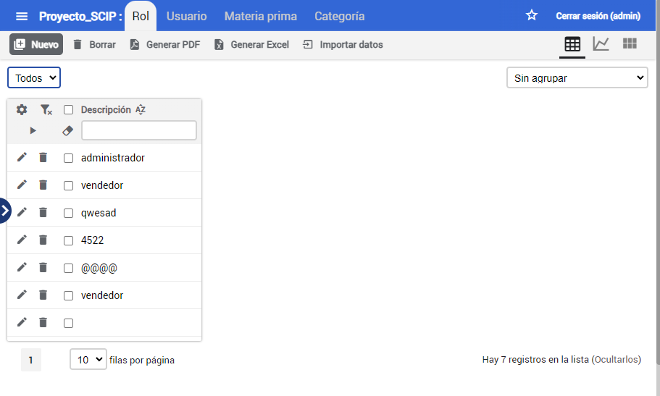
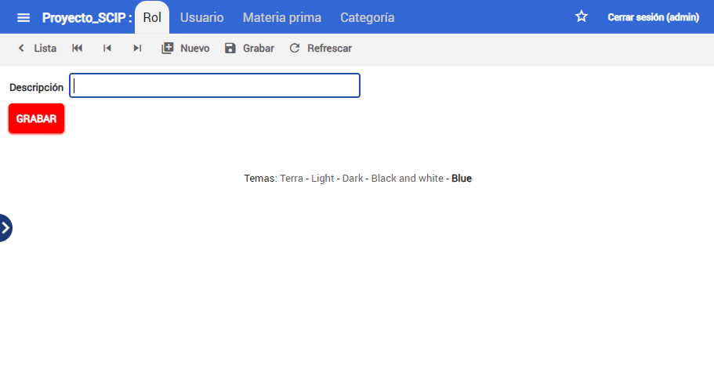
 |  | CLASES VÁLIDAS |  | CLASES NO VÁLIDAS
Condición de Entrada | Tipo | Entrada | Código | Entrada | Código
Descripcion | Logico | descripcion= caracteres alfabetico | CEV<01> | descripcion != caracteres alfabetico | CENV<01>
 | Valor | 0<=ID<=50 | CEV<02> | descripcion<1 | CENV<02>
 |  |  |  | descripcion>50 | CENV<03>

Tabla de resultados
Funcionalidad | Caso de pruebas validadas |  | Casos de pruebas no válidadas | Total | Porcentaje con defectos | Porcentaje sin defectos

 | Con Defectos | Sin Defectos
Registrar Rol | 3 | 2 | 1 | 6 | 50% | 33%
Eliminar rol | 0 | 4 | 0 | 4 | 0% | 100%

